问题
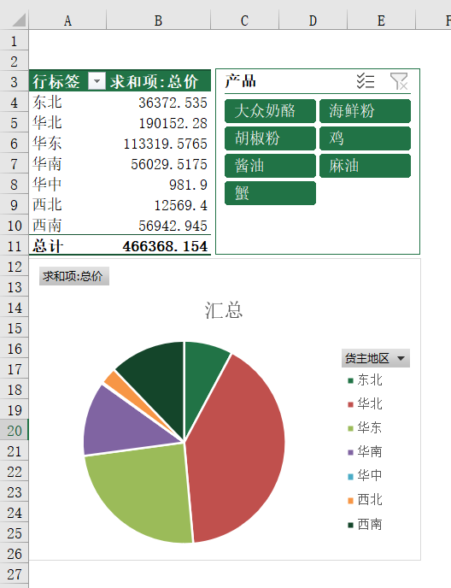
 |  | 课后小练习

任务：
 | 使用“练习表”中数据创建数据透视表，按地区统计销售额。
 | 利用透视表结果数据创建饼图，并按“产品”生成切片器，完成效果如下图所示。

